상품제안서
레스쁘리 2P 선물세트 E (베니테이블 선크림 50ml+터빈 미니 선풍기) | 상품코드: F27235

 |  |  |  |  |  |  | 02-412-0044 | www.easy1.co.kr
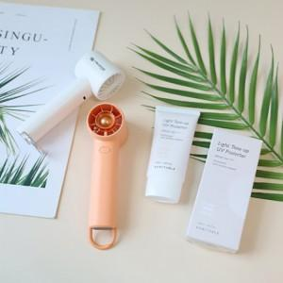

【상세/제작정보】 | 기본수량 미만 인쇄시 비용 추가. 스티커 제작및 부착 비용 별도 문의.

【인쇄/포장옵션】 | 레이저 / 포장지포장

【공급단가】 | 수량 | 100~ | 300~ | 500~ | 1,000~ | 3,000~
*VAT별도 | 단가 | 30,600원 | 30,090원 | 29,320원 | 28,810원 | 28,050원

【상품 URL】 | http://www.easy1.co.kr/src/goods_detail.php?gdno=27235

